Login
Modulo | Seguridad |  | Modulo | Seguridad | 
Caso de uso |  |  | Caso de uso
Caso de prueba | CP_1 Acceder al sistema |  | Caso de prueba | CP_1 Acceder al sistema
Entrada | N° Documento: 123 Contraseña: 123456 |  | Entrada | N° Documento: Contraseña:
Condiciones de ejecución | valida el acceso al encontrar un usuario y contraseña ingresados | 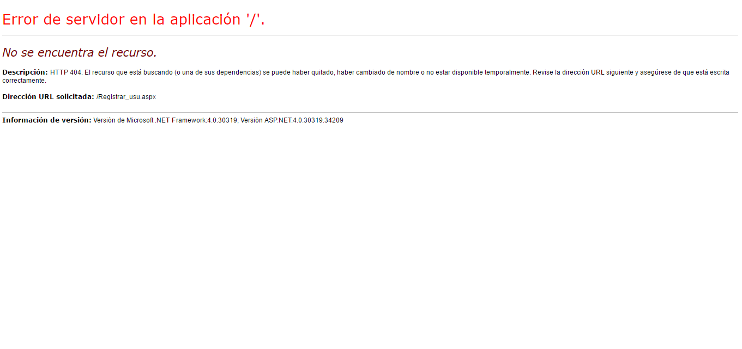 | Condiciones de ejecución | No valida acceso al no ingresar datos en los campos | 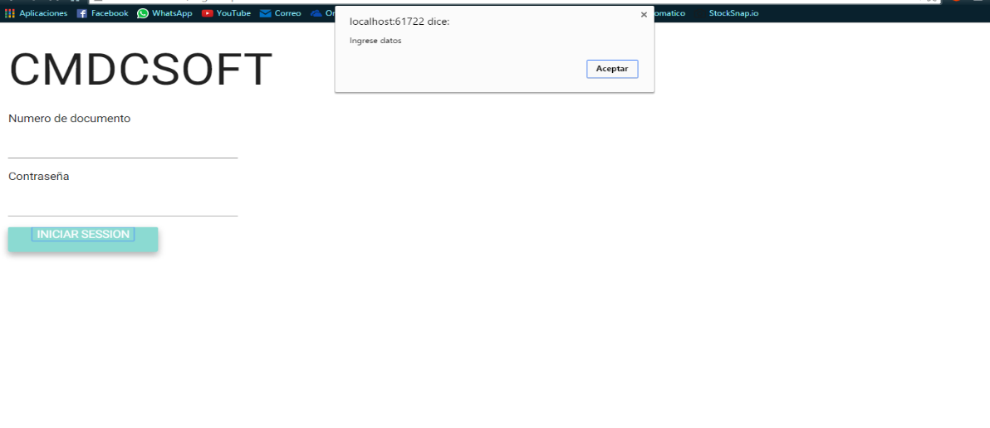
Resultado esperado | El sistema deja valida el ingreso al verificar correctamente los datos y pasa al inicio |  | Resultado esperado | El sistema saca un mensaje mostrando que faltan datos por ingresar
Objetivo del caso de prueba | Validar correctamente el login |  | Objetivo del caso de prueba | Validar correctamente el login

Modulo | Seguridad |  | Modulo | Seguridad | 
Caso de uso |  |  | Caso de uso
Caso de prueba | CP_1 Acceder al sistema |  | Caso de prueba | CP_1 Acceder al sistema
Entrada | N° Documento: 123 Contraseña: 1233 |  | Entrada | N° Documento: 1232 Contraseña: 123456
Condiciones de ejecución | No valida acceso al encontrar el usuario en la base de datos pero su contraseña es incorrecta | 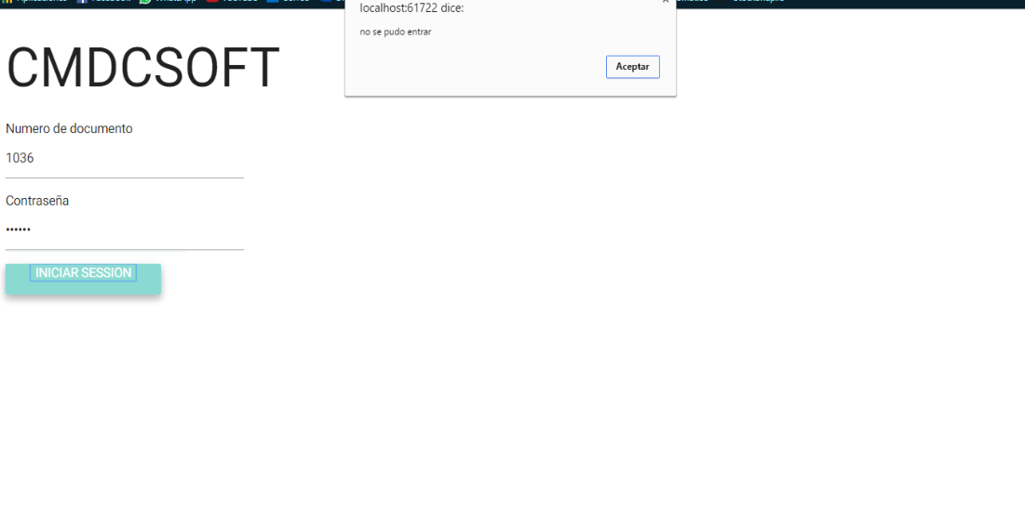 | Condiciones de ejecución | No valida acceso al sistema al no encontrar usuario en base de datos | 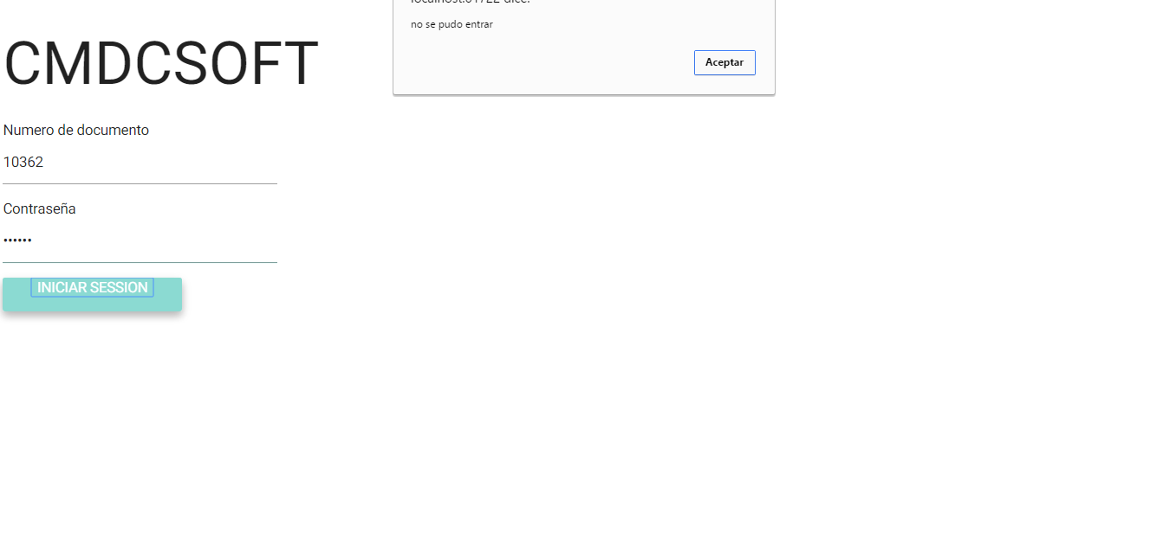
Resultado esperado | El sistema saca un mensaje mostrando que hay campos incorrectos |  | Resultado esperado | El sistema saca un mensaje mostrando que el usuario es incorrecto
Objetivo del caso de prueba | Validar correctamente el login |  | Objetivo del caso de prueba | Validar correctamente el login

Modulo | Seguridad |  | Modulo | Seguridad | 
Caso de uso |  |  | Caso de uso
Caso de prueba | CP_1 Acceder al sistema |  | Caso de prueba | CP_1 Acceder al sistema
Entrada | N° Documento: 123 Contraseña: |  | Entrada | N° Documento: Contraseña: 123
Condiciones de ejecución | No valida acceso al sistema al faltar datos en el campo contraseña | 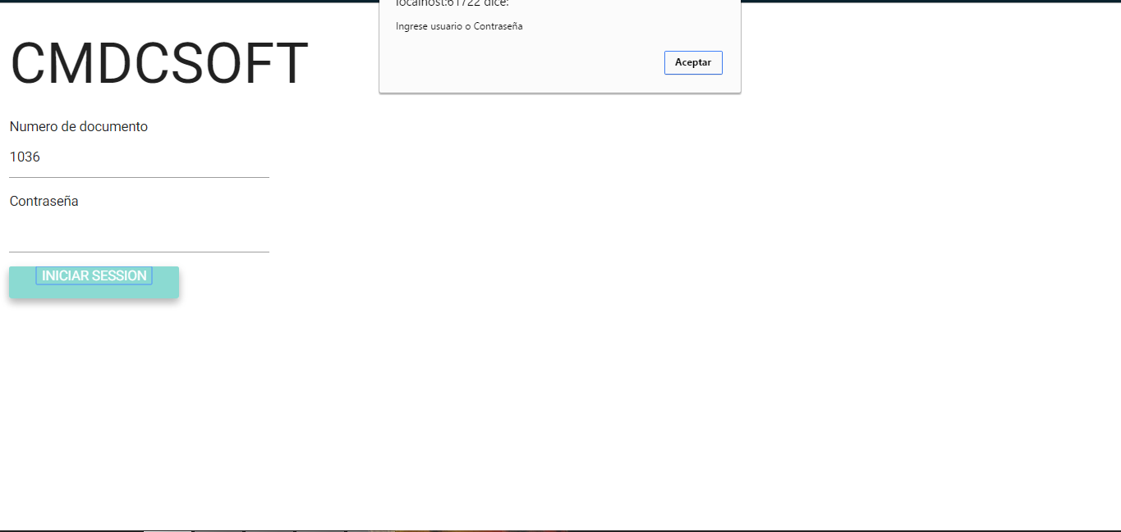 | Condiciones de ejecución | No valida acceso al sistema al faltar datos en el campo usuario | 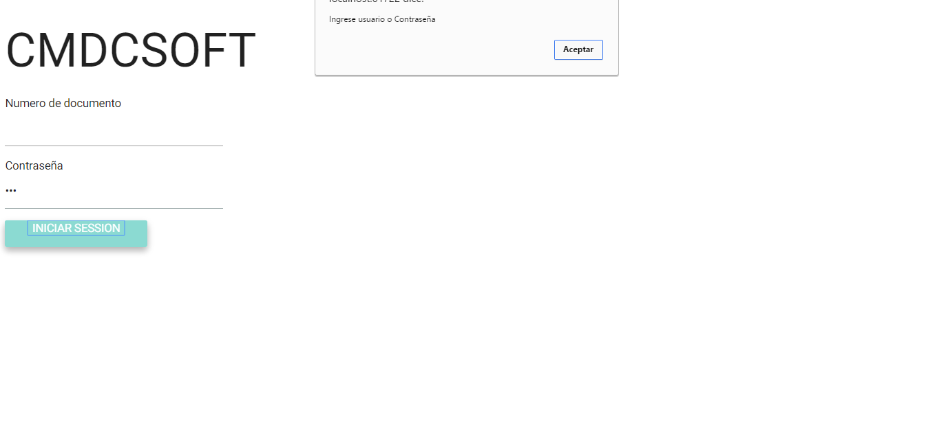
Resultado esperado | El sistema saca un mensaje mostrando que falta el campo contraseña por llenar |  | Resultado esperado | El sistema saca un mensaje mostrando que falta el campo usuario por llenar
Objetivo del caso de prueba | Validar correctamente el login |  | Objetivo del caso de prueba | Validar correctamente el login

Modulo | Seguridad |  | Modulo | Seguridad | 
Caso de uso |  |  | Caso de uso
Caso de prueba | CP_1 Acceder al sistema |  | Caso de prueba | CP_1 Acceder al sistema
Entrada | N° Documento: 1231 Contraseña: |  | Entrada | N° Documento: e123 Contraseña: 123
Condiciones de ejecución | No valida acceso al sistema al faltar datos en el campo contraseña y no se pudo encontrar el usuario 1231 |  | Condiciones de ejecución | No valida acceso al sistema al no encontrar usuario e123 | 
Resultado esperado | El sistema saca un mensaje mostrando que falta el campo contraseña por llenar |  | Resultado esperado | No deja escribir caracteres especiales ni letras en el input de Ndocumento. El sistema saca un mensaje mostrando que no se encontro usuario
Objetivo del caso de prueba | Validar correctamente el login |  | Objetivo del caso de prueba | Validar correctamente el login

Registrar Departamento
Modulo | Seguridad | 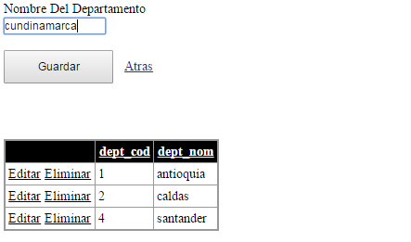 | Modulo | Seguridad | 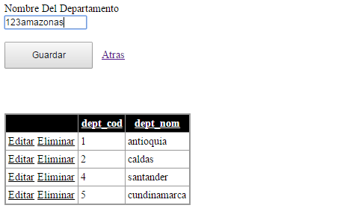
Caso de uso |  |  | Caso de uso
Caso de prueba | CP_1 Registrar Departamento |  | Caso de prueba | CP_2 Registrar Departamento
Entrada | Nombre Departamento: antioquia |  | Entrada | Nombre Departamento: 123amazonas
Condiciones de ejecución | Registra el departamento y muestra un mensaje de guardado con éxito |  | Condiciones de ejecución | El sistema no deja ingresar numeros en el nombre del departamento | 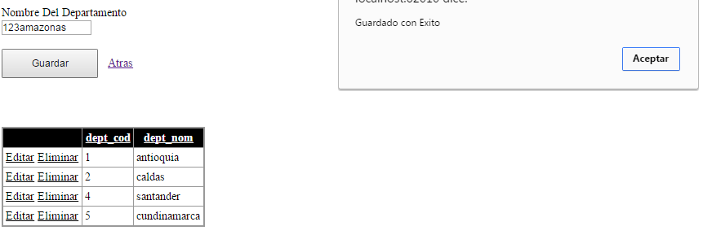
Resultado esperado | El sistema ingresa el departamento correctamente |  | Resultado esperado | El sistema no debe de dejar ingresar numeros en campos de texto, debe sacar una alerta del error y no deja registrar
Objetivo del caso de prueba | Guardar correctamente el departamento |  | Objetivo del caso de prueba | Guardar correctamente el departamento

Modulo | Seguridad | 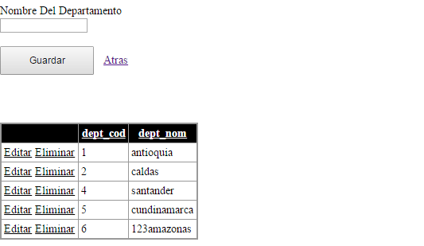 | Modulo | Seguridad | 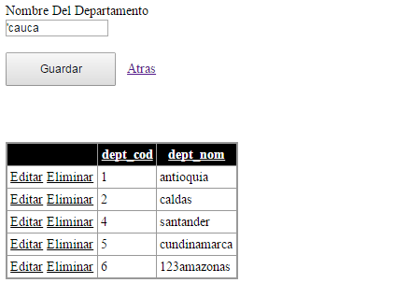
Caso de uso |  |  | Caso de uso
Caso de prueba | CP_3 Registrar Departamento |  | Caso de prueba | CP_4 Registrar Departamento
Entrada | Nombre Departamento: |  | Entrada | Nombre Departamento: 'cauca
Condiciones de ejecución | No registra al faltar campos por llenar | 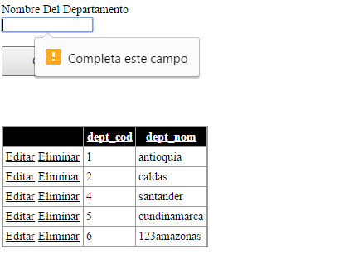 | Condiciones de ejecución | No deja escribir caracteres especiales en los campos de letras | 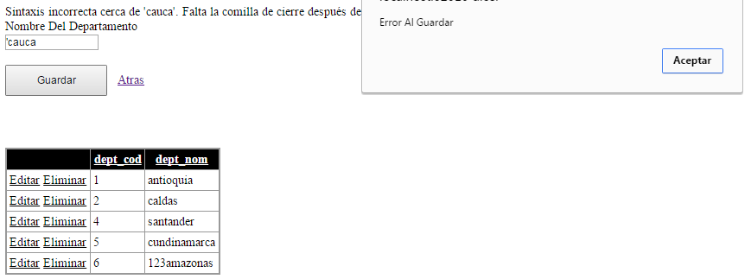
Resultado esperado | El sistema saca un mensaje mostrando que faltan campos por llenar |  | Resultado esperado | El sistema saca un mensaje mostrando que no se pueden ingresar caracteres especiales
Objetivo del caso de prueba | Guardar correctamente el departamento |  | Objetivo del caso de prueba | Guardar correctamente el departamento

Modulo | Seguridad | 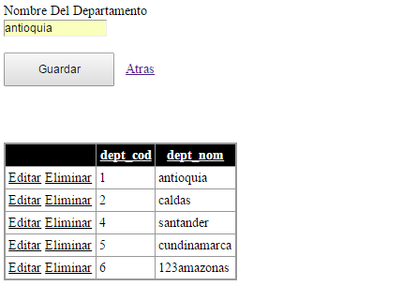
Caso de uso
Caso de prueba | CP_5 Registrar Departamento
Entrada | Nombre Departamento: antioquia
Condiciones de ejecución | No registra al ya existir un departamento con ese nombre | 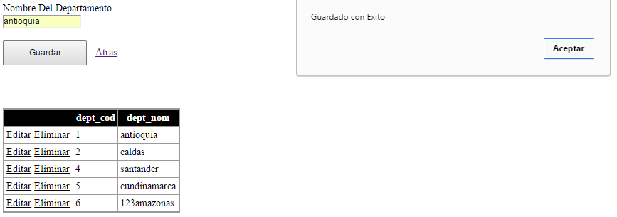
Resultado esperado | El sistema saca un mensaje mostrando que ya existe ese nombre en el sistema
Objetivo del caso de prueba | Guardar correctamente el departamento

Registrar Ciudad
Modulo | Seguridad | 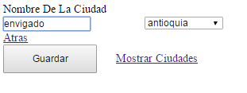 | Modulo | Seguridad | 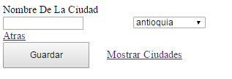
Caso de uso |  |  | Caso de uso
Caso de prueba | CP_1 Registrar Ciudad |  | Caso de prueba | CP_2 Registrar Ciudad
Entrada | Nombre Ciudad: envigado. Nombre Departamento: antioquia |  | Entrada | Nombre Ciudad: Nombre Departamento: antioquia
Condiciones de ejecución | guarda la ciudad correctamente |  | Condiciones de ejecución | El sistema no deja registrar al faltar el nombre de la ciudad | 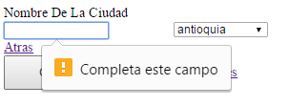
Resultado esperado | El sistema ingresa la ciudad correctamente y saca un mensaje informando del guardado con éxito |  | Resultado esperado | El sistema no debe de sacar un mensaje informando que falta un campo y no registra
Objetivo del caso de prueba | Guardar correctamente la ciudad |  | Objetivo del caso de prueba | Guardar correctamente el departamento

Modulo | Seguridad |  | Modulo | Seguridad
Caso de uso |  |  | Caso de uso
Caso de prueba | CP_3 Registrar Ciudad |  | Caso de prueba | CP_5 Registrar Ciudad
Entrada | Nombre Ciudad : 123bello. Nombre departamento : antioquia |  | Entrada | Nombre Ciudad: 'sabaneta
Condiciones de ejecución | El sistema no deja ingresar numeros en el nombre de la ciudad |  | Condiciones de ejecución | No deja escribir caracteres especiales en los campos de letras
Resultado esperado | El sistema no debe de dejar ingresar numeros en campos de texto, debe sacar una alerta del error y no deja registrar |  | Resultado esperado | El sistema saca un mensaje mostrando que no se pueden ingresar caracteres especiales
Objetivo del caso de prueba | Guardar correctamente el departamento |  | Objetivo del caso de prueba | Guardar correctamente el departamento

Registrar tipo plan
Modulo | Seguridad | 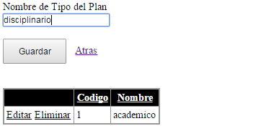 | Modulo | Seguridad | 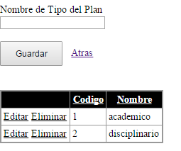
Caso de uso |  |  | Caso de uso
Caso de prueba | CP_1 Registrar Tipo Plan |  | Caso de prueba | CP_2 Registrar Tipo Plan
Entrada | Nombre Tipo Plan: Disciplinario |  | Entrada | Nombre Tipo Plan:
Condiciones de ejecución | guarda el tipo de plan correctamente |  | Condiciones de ejecución | El sistema no guarda el tipo de plan por haber un campo vacio | 
Resultado esperado | El sistema ingresa el tipo de plan correctamente y saca un mensaje informando del guardado con éxito |  | Resultado esperado | El sistema no registra el tipo de plan y saca un mensaje informanco que falta un campo
Objetivo del caso de prueba | Guardar correctamente el tipo de plan |  | Objetivo del caso de prueba | Guardar correctamente el tipo de plan

Modulo | Seguridad | 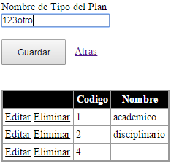 | Modulo | Seguridad | 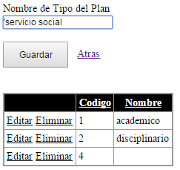
Caso de uso |  |  | Caso de uso
Caso de prueba | CP_3 Registrar Tipo Plan |  | Caso de prueba | CP_4 Registrar Tipo Plan
Entrada | Nombre Tipo Plan: 123otro |  | Entrada | Nombre Tipo Plan: 'servicio social
Condiciones de ejecución | El sistema no deja ingresar numeros en el nombre del tipo de plan |  | Condiciones de ejecución | No deja escribir caracteres especiales en los campos de letras
Resultado esperado | El sistema no debe de dejar ingresar numeros en campos de texto, debe sacar una alerta del error y no deja registrar |  | Resultado esperado | El sistema saca un mensaje mostrando que no se pueden ingresar caracteres especiales
Objetivo del caso de prueba | Guardar correctamente el tipo de plan |  | Objetivo del caso de prueba | Guardar correctamente el tipo de plan

Modulo | Seguridad | 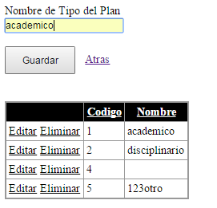
Caso de uso
Caso de prueba | CP_5 Registrar Tipo Plan
Entrada | Nombre del tipo plan: academico
Condiciones de ejecución | No registra al ya existir un l tipo plan con ese nombre | 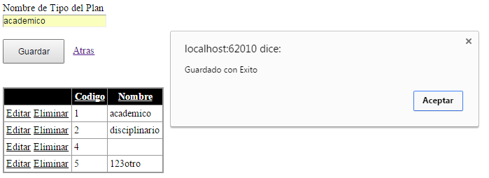
Resultado esperado | El sistema saca un mensaje mostrando que ya existe ese nombre en el sistema
Objetivo del caso de prueba | Guardar correctamente el tipo de plan

Gestion Egresado
Modulo | Seguridad | 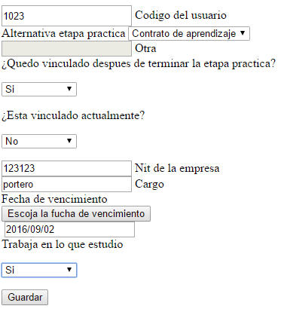 | Modulo | Seguridad | 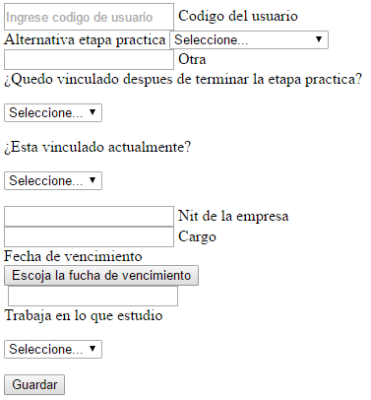
Caso de uso |  |  | Caso de uso
Caso de prueba | CP_1 Registrar egresado |  | Caso de prueba | CP_2 Registrar egresado
Entrada | codigo: 1023 etapa_practica: contrato otra: vinculacion:si act_vinculado:no nit:123123 cargo:portero fecha:2016/09/02 trabaja_en_lo_que_estudio:si |  | Entrada | codigo: etapa_practica: otra: vinculacion: act_vinculado: nit: cargo: fecha: trabaja_en_lo_que_estudio:
Condiciones de ejecución | guarda el egresado correctamente | 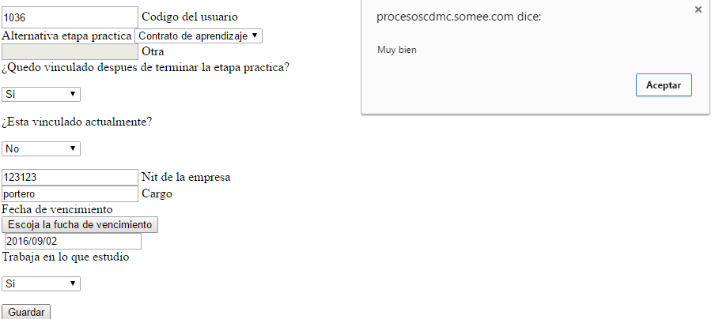 | Condiciones de ejecución | no guarda el egresado debido a que faltan campos por llenar | 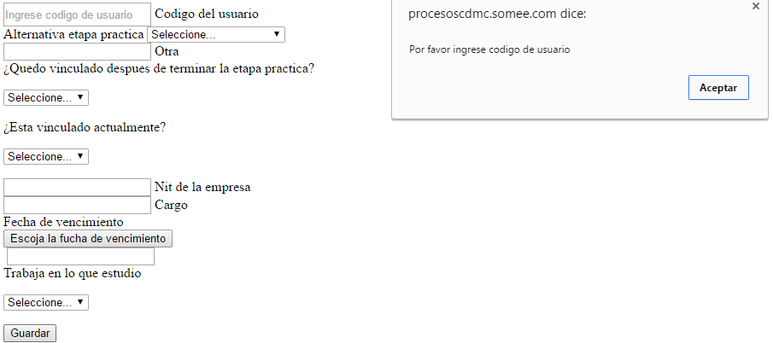
Resultado esperado | El sistema ingresael egresado correctamente |  | Resultado esperado | El sistema no registra el egresado porque faltan todos los campos por llegar
Objetivo del caso de prueba | Guardar correctamente el egresado |  | Objetivo del caso de prueba | Guardar correctamente el egresado

Modulo | Seguridad | 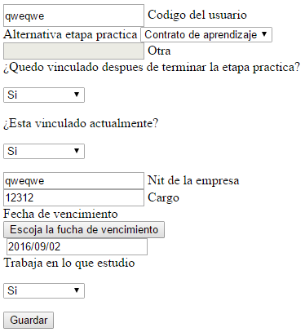 | Modulo | Seguridad | 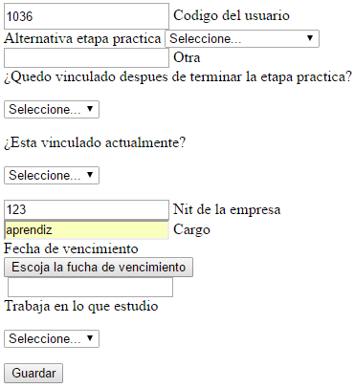
Caso de uso |  |  | Caso de uso
Caso de prueba | CP_3 Registrar egresado |  | Caso de prueba | CP_4 Registrar egresado
Entrada | codigo: qweqwe etapa_practica: contrato otra: vinculacion:si act_vinculado: si nit: qweqwe cargo: 12312 fecha:2016/09/02 trabaja_en_lo_que_estudio:si |  | Entrada | codigo: 1036 etapa_practica: otra: vinculacion: act_vinculado: nit: 123 cargo: aprendiz fecha: trabaja_en_lo_que_estudio:
Condiciones de ejecución | no guarda en la base de datos ya que no permite escribir letras en campos numericos, no permite escribir numeros en campos de solo letras y tampoco digitar caracteres especiales | 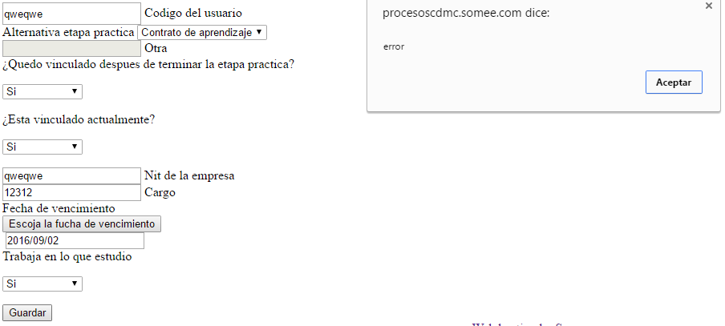 | Condiciones de ejecución | no guarda en la base de datos debido a que faltan algunos campos por llenar o seleccionar | 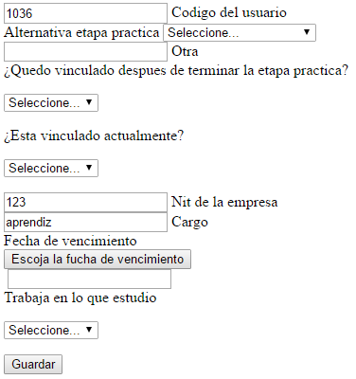
Resultado esperado | El sistema no registra el egresado y saca un mensaje avisando de los errores, ademas de no dejar escribir valores letricos en campos numericos y viceversa |  | Resultado esperado | El sistema no registra el egresado y saca un mensaje avisando que faltan campos por llenar o seleccionar
Objetivo del caso de prueba | Guardar correctamente el egresado |  | Objetivo del caso de prueba | Guardar correctamente el egresado

Modulo | Seguridad | 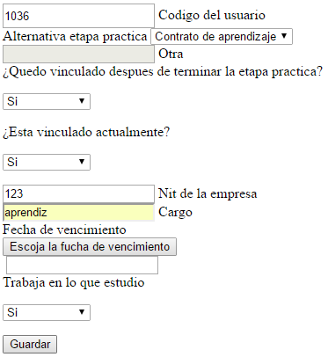 | Modulo | Seguridad | 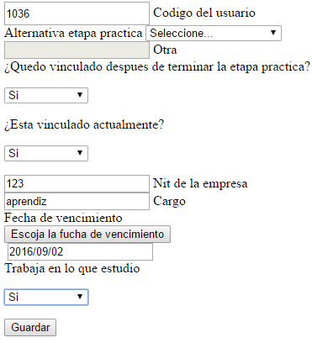
Caso de uso |  |  | Caso de uso
Caso de prueba | CP_5 Registrar egresado |  | Caso de prueba | CP_6 Registrar egresado
Entrada | codigo: 1036 etapa_practica: contrato otra: vinculacion:si act_vinculado: si nit: 123 cargo: aprendiz fecha: trabaja_en_lo_que_estudio:si |  | Entrada | codigo: 1036 etapa_practica: otra: vinculacion: si act_vinculado: si nit: 123 cargo: aprendiz fecha:2016/09/02 trabaja_en_lo_que_estudio:si
Condiciones de ejecución | no guarda en la base de datos ya que faltan datos por ingresar en este caso la fecha | 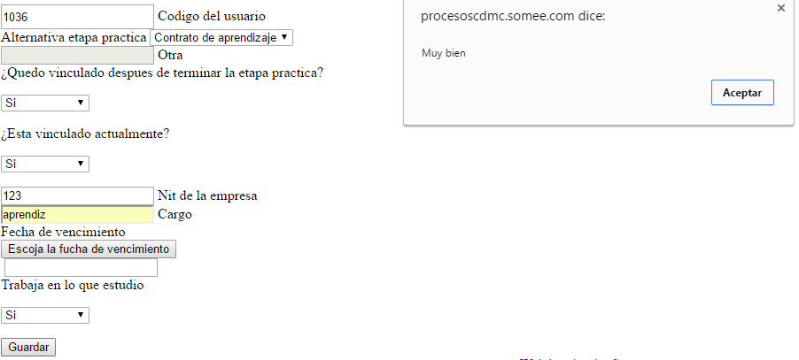 | Condiciones de ejecución | no guarda en la base de datos ya que faltan campos por seleccionar | 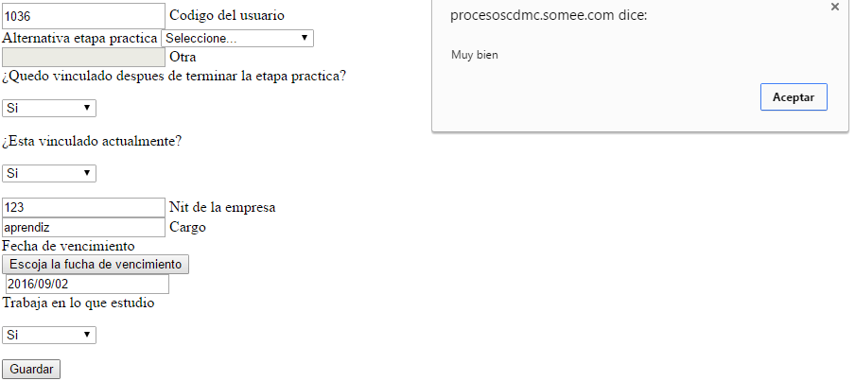
Resultado esperado | El sistema no registra el egresado y saca un mensaje avisando que falta algun campo por ingresar |  | Resultado esperado | El sistema no registra el egresado y saca un mensaje avisando la falta de campor por llenar
Objetivo del caso de prueba | Guardar correctamente el egresado |  | Objetivo del caso de prueba | Guardar correctamente el egresado

Gestion Horario
Modulo | Seguridad |  | Modulo | Seguridad | 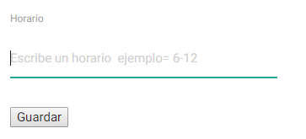
Caso de uso |  |  | Caso de uso
Caso de prueba | CP_1 Registrar horario |  | Caso de prueba | CP_1 Registrar horario
Entrada | horario: 6-12 |  | Entrada | horario:
Condiciones de ejecución | guarda el horario correctamente |  | Condiciones de ejecución | no guarda el horario al estar el campo vacio
Resultado esperado | El sistema ingresa el horario correctamente |  | Resultado esperado | El sistema no ingresa el horario a la base de datos y saca una alerta diciendo que el campo esta vacio
Objetivo del caso de prueba | Guardar correctamente el horario |  | Objetivo del caso de prueba | Guardar correctamente el horario

Modulo | Seguridad | 
Caso de uso
Caso de prueba | CP_1 Registrar horario
Entrada | horario: ¿'¿''¿'asdasd
Condiciones de ejecución | el sistema no ingresa el horario por haber encontrado caracteres especiales o letras en el campo de texto
Resultado esperado | el sistema no debe de dejar ingresar letras ni caracteres especiales en los input, debe notificar de ello
Objetivo del caso de prueba | Guardar correctamente el horario

Gestion Centro
Modulo | Seguridad | 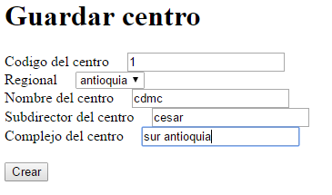 | Modulo | Seguridad | 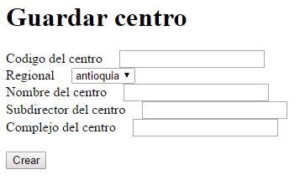
Caso de uso |  |  | Caso de uso
Caso de prueba | CP_1 Registrar centro |  | Caso de prueba | CP_2 Registrar centro
Entrada | codigo: 1 Regional: antioquia Nombre: cdmc subdirec: cesar complejo: sur |  | Entrada | codigo: 1 Regional: antioquia Nombre: cdmc subdirec: cesar complejo: sur
Condiciones de ejecución | guarda el horario correctamente |  | Condiciones de ejecución | no guarda el horario al haber campos vacios
Resultado esperado | El sistema ingresa el horario correctamente |  | Resultado esperado | El sistema no ingresa el horario y saca una alerta diciendo que faltan campos
Objetivo del caso de prueba | Guardar correctamente el horario |  | Objetivo del caso de prueba | Guardar correctamente el horario

Modulo | Seguridad | 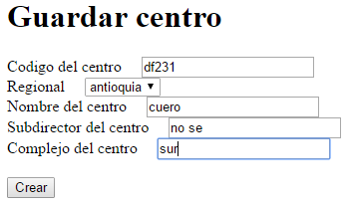 | Modulo | Seguridad | 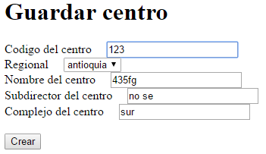
Caso de uso |  |  | Caso de uso
Caso de prueba | CP_3 Registrar centro |  | Caso de prueba | CP_4 Registrar centro
Entrada | codigo: df231 Regional: antioquia Nombre: cuero subdirec: no se complejo: sur |  | Entrada | codigo: 123 Regional: antioquia Nombre: 435fg subdirec: no se complejo: sur
Condiciones de ejecución | no permite ingresar codigo de centro al tener letras |  | Condiciones de ejecución | no permite ingresar el centro al tener numeros en el nombre
Resultado esperado | El sistema no debe dejar ingresar letras en campos numericos y debe sacar un mensaje |  | Resultado esperado | El sistema no debe dejar ingresar numeros en campos letricos y debe sacar un mensaje
Objetivo del caso de prueba | Guardar correctamente el horario |  | Objetivo del caso de prueba | Guardar correctamente el horario

Modulo | Seguridad | 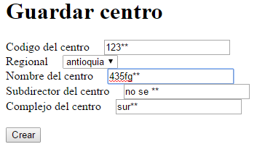 | Modulo | Seguridad | 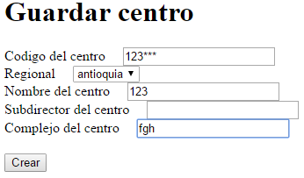
Caso de uso |  |  | Caso de uso
Caso de prueba | CP_5 Registrar centro |  | Caso de prueba | CP_6 Registrar centro
Entrada | codigo: 123** Regional: antioquia Nombre: 435fg** subdirec: no se ** complejo: sur ** |  | Entrada | codigo: 123** Regional: antioquia Nombre: 435fg** subdirec: no se ** complejo: sur **
Condiciones de ejecución | no permite ingresar caracteres especiales en ninguno de los campos |  | Condiciones de ejecución | no permite ingresar caracteres especiales en ninguno de los campos
Resultado esperado | El sistema no debe dejar ingresar caracteres especiales en ninguno de los campos |  | Resultado esperado | El sistema no debe dejar ingresar caracteres especiales en ninguno de los campos
Objetivo del caso de prueba | Guardar correctamente el horario |  | Objetivo del caso de prueba | Guardar correctamente el horario

Gestion convencion
Modulo | Seguridad |  | Modulo | Seguridad
Caso de uso |  |  | Caso de uso
Caso de prueba | CP_1 Registrar convencion |  | Caso de prueba | CP_2 Registrar convencion
Entrada | nombre: historietas |  | Entrada | nombre: historietas
Condiciones de ejecución | guarda la convencion | 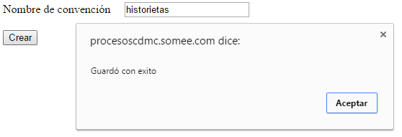 | Condiciones de ejecución | guarda la convencion
Resultado esperado | El sistema ingresa la convencion correctamente |  | Resultado esperado | El sistema ingresa la convencion correctamente
Objetivo del caso de prueba | Guardar correctamente la convencion |  | Objetivo del caso de prueba | Guardar correctamente la convencion

